レセプトCSV取り込み
機能解説書 レセプトCSV取り込み |  |  |  |  |  |  |  |  | 作成者 | 作成日 | 更新者 | 更新日 | Rev
 |  |  |  |  |  |  |  |  | サポート部 野元 | 2019-12-05 | - | 2019-12-06 | Rev2

 | ■概要

 |  | １）画面イメージ

 |  |  | ・ | レセプトデータのCSVファイルをアップロードしDBに保存する処理を行う機能
 |  |  | ・ | csv_import関数（csv_process_view.py）がこの機能の中で１番メインとなる関数であり、
 |  |  |  | クライアントからアップロードされたCSVデータの検証、データベースへのデータ更新などを行う。

 |  | ２）CSV取り込みの処理イメージ

CSVファイル
エラーメッセージを出す

サーバーにアップロードする
成功

データ検証

データベースへのデータを更新する

 | ■入力・出力

 |  |  | 入力 |  |  | 内容
 |  |  |  |  |  |  | ・RECEPT_100、RECEPT_101のCSV形式のファイル２つ
 |  |  |  |  |  |  | ・Urlパス（csv_process.js内のcsvUrl変数に設定されている）

 |  |  | 出力 |  |  | 内容
 |  |  |  |  |  |  | ・ | 処理結果がｊsonで返され、画面上に表示される。
 |  |  |  |  |  |  | ・ | DBへ値がインサートできたものを一覧にしてExelファイルで返す

 | ■処理のフロー |  |  |  |  |  | （クライアント→サーバー→クライアントの順に進む）

 |  | １）クライアント

 |  | ① | レセプトCSV取り込み画面でCSVファイルを選択し、アップロードボタンを押すと、onClickメソッドから
 |  |  | csv_process.js の submituploaｄ関数が呼ばれる。

 |  |  | https://toitsu-unification.ad.zenjukyo.gr.jp/zm/csv/U01JM001/U01JP000

 |  | ② | csv_process.jsで処理を担当するURLパスを指定して、CSVファイルのデータをまとめ、AjaxでDjangoにPOSTリクエストする。

 |  | ２）サーバー

 |  | ③ | Djangoのurl.py（zm\urls.py）がリクエストを受け、さらにurls.py（zm\page\csv_process\urls.py）へ処理を渡し、
 |  |  | 最終的に、csv_process_view.py（zm\page\csv_process\csv_process_view.py）に渡される。

 |  | ④ | csv_process_view.pyで定義されているMainViewクラスに処理がまず飛ぶが、そのスーパークラスである
 |  |  | BaseHtmlViewなどでPOSTされた際の処理を行う。

 |  |  |  | csv_process_view.py（zm\page\csv_process\csv_process_view.py）
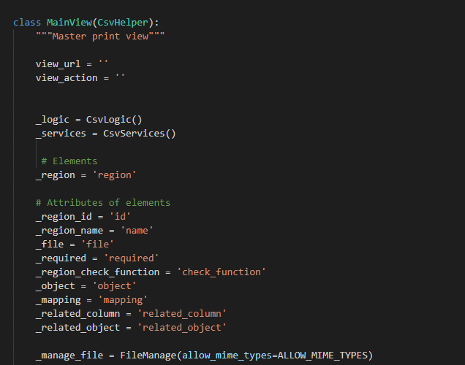

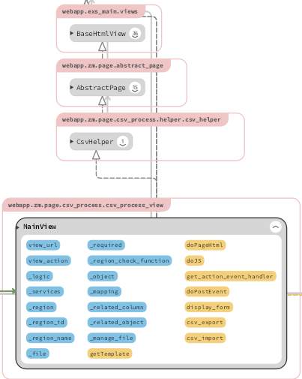

 |  | ④‐①
 |  |  |  | BaseHtmlView内で定義されているPOST関数内の処理を行う。
 |  |  |  |  | ※BaseHtmlView / views.py（web-django\src\webapp\exs_main\views.py）

 |  | ④‐②
 |  |  |  | MainView内で定義されているdoPostEvent内の処理を行う。
 |  |  |  | その内部で、ｃｓv_import関数が呼ばれる。
 |  |  |  |  | ※ｃｓv_import / csv_process_view.py（zm\page\csv_process\csv_process_view.py）

 |  | ⑤ |  | csv_process_view.pyのｃｓv_import関数で、CSVファイルのデータのサーバーへのアップロード、更新を行う。
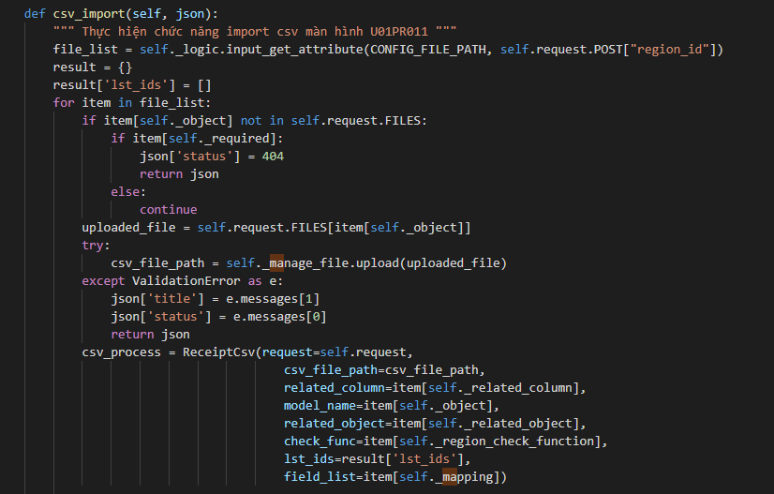

 |  |  | ※csv_import関数から様々なデータ検証、取得関数が呼ばれ、最終的にzm_moel.pyでデータがDBに保存される。

 |  | ３）クライアント

 |  | ⑥ | 全ての処理が終了すると、csv_process.jsのsuccessブロックに処理が戻り、画面に結果が表示される。
 |  |  | ※③～⑤の間でエラーが発生すると、その時点でエラー画面が画面に表示される。
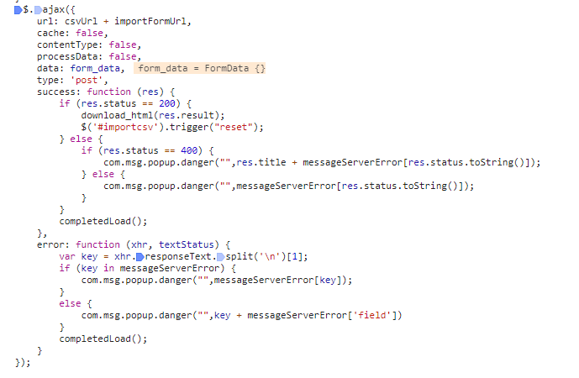

 |  | 成功画面
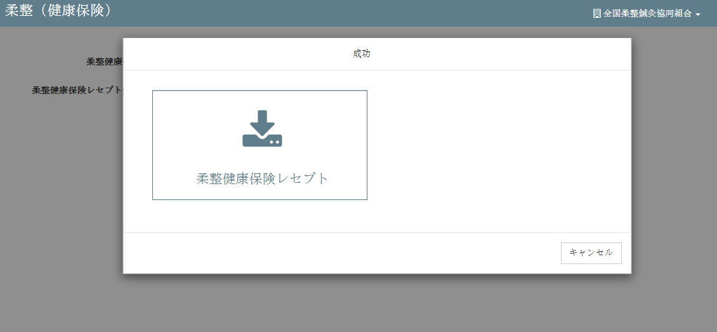

 | ■ | 関数仕様

 |  | １） | ｃｓv_import関数

 |  |  | 引数 |  |  | 内容

 |  |  | 返り値 |  |  | 内容

 | ■データベース情報

 |  | １） | データ抽出方法

 |  | ２） | 取得できるデータ

 | ■エラー処理

